Sheet1 (2)
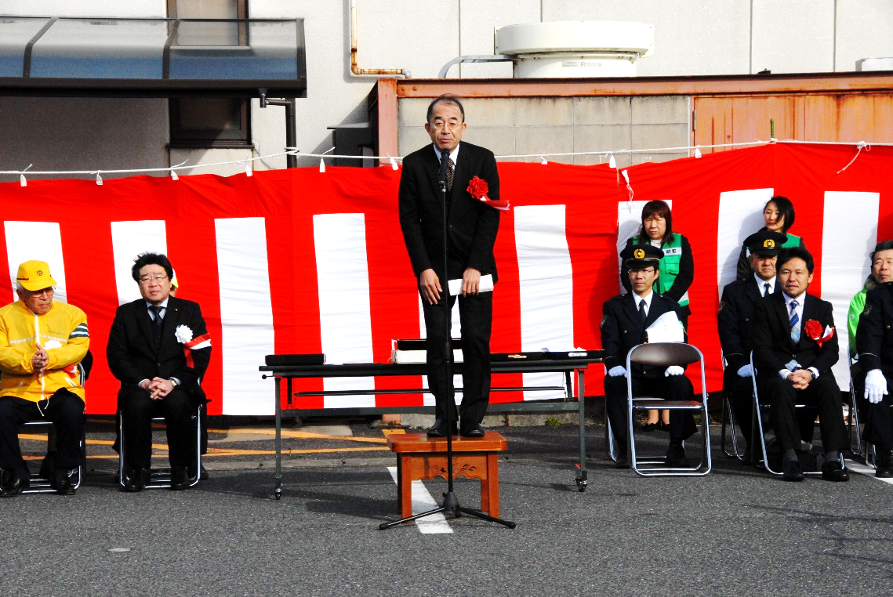
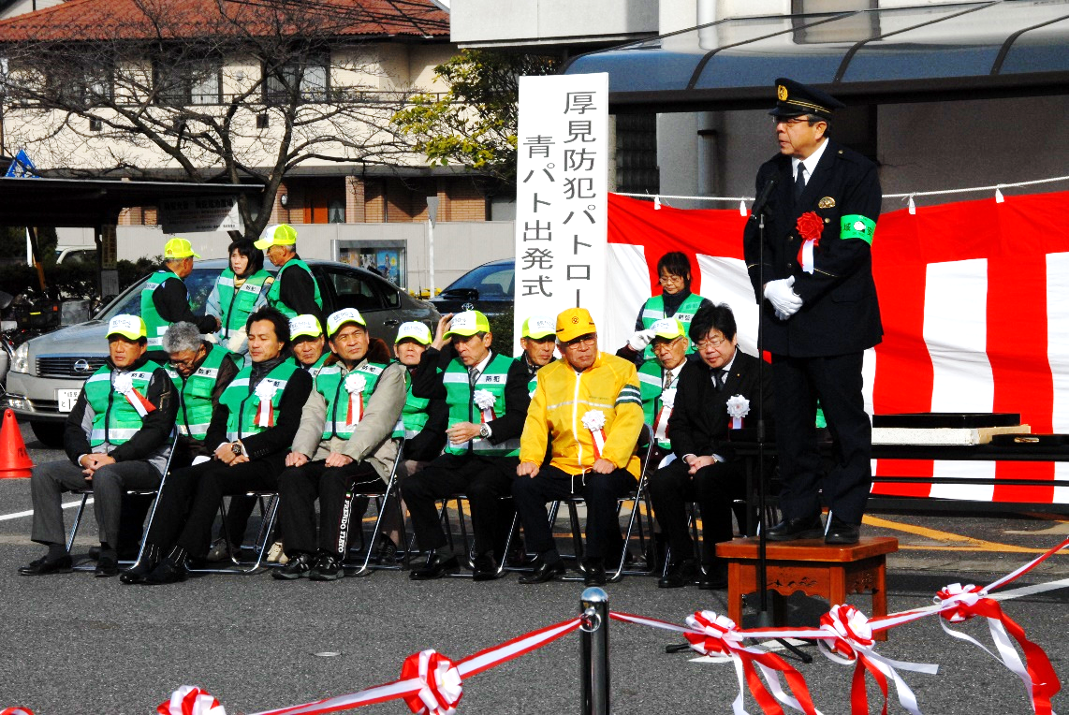

出発式 岐阜副市長 浅井様 挨拶 |  | 出発式 岐阜南警察署長 太田様挨拶
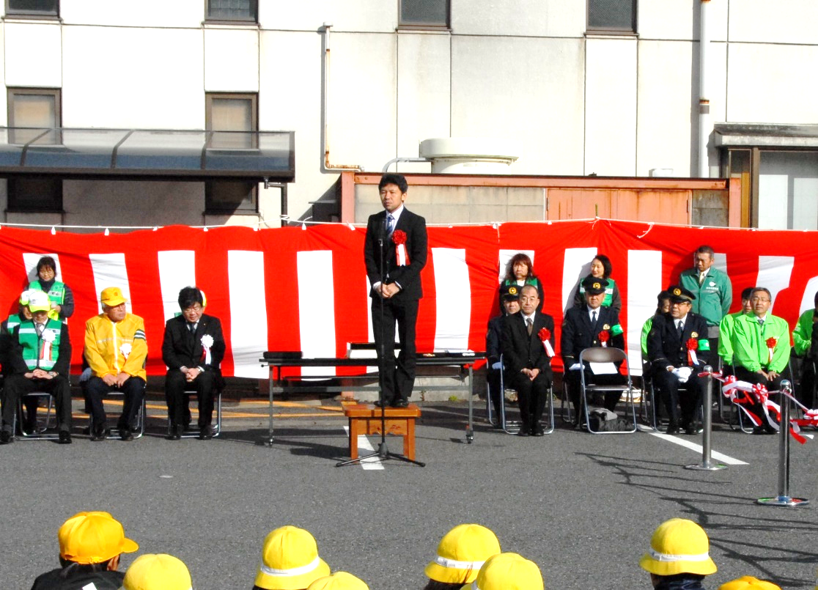
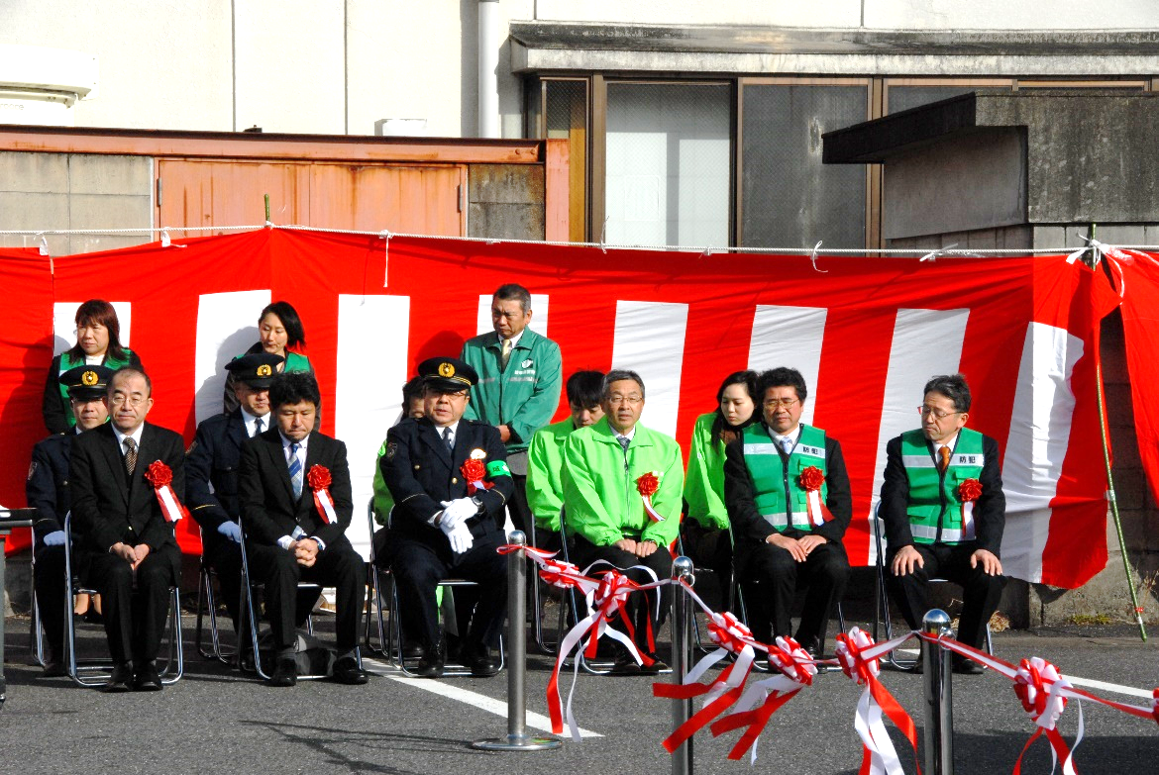

 | 出発式 日本財団 渡邊様 挨拶 |  | 出発式 御来賓

